景點資料
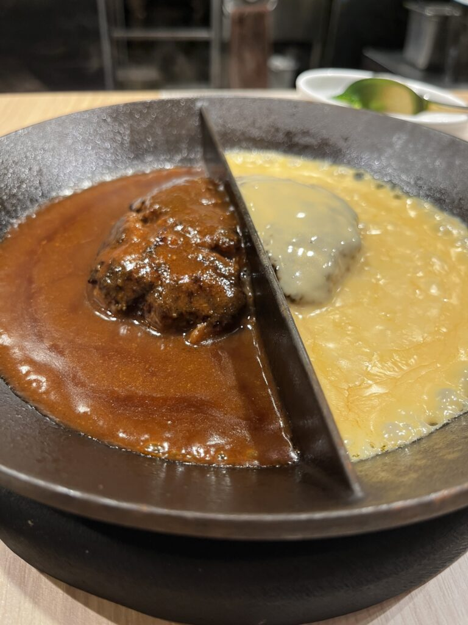
Day 1 |  | Day 2 | Day 3 | Day 4 | Day 5 | Day 6 | Day 7 | Day 8 | Day 9 | Day 10 | Day 11 | Day 12 | Day 13 | Day 14 | Day 15
例) 【ハンバーグとはんばーぐ】 |  | 景點 | 景點 | 景點 | 景點 | 景點 | 景點 | 景點 | 景點 | 景點 | 景點 | 景點 | 景點 | 景點 | 景點
 |  | 相片(如有) | 相片(如有) | 相片(如有) | 相片(如有) | 相片(如有) | 相片(如有) | 相片(如有) | 相片(如有) | 相片(如有) | 相片(如有) | 相片(如有) | 相片(如有) | 相片(如有) | 相片(如有)
地點 | 東京都渋谷区渋谷 1-24-7 渋谷宮下パークビル 1F | 地點 | 地點 | 地點 | 地點 | 地點 | 地點 | 地點 | 地點 | 地點 | 地點 | 地點 | 地點 | 地點 | 地點
前往方法 | JR「澀谷站」【渋谷駅】徒歩3分鐘 | 前往方法 | 前往方法 | 前往方法 | 前往方法 | 前往方法 | 前往方法 | 前往方法 | 前往方法 | 前往方法 | 前往方法 | 前往方法 | 前往方法 | 前往方法 | 前往方法
營業時間 | 11:00〜21:00(L.O.20:30) | 營業時間 | 營業時間 | 營業時間 | 營業時間 | 營業時間 | 營業時間 | 營業時間 | 營業時間 | 營業時間 | 營業時間 | 營業時間 | 營業時間 | 營業時間 | 營業時間
費用 | 人均消費 1,300~2,200円 | 費用 | 費用 | 費用 | 費用 | 費用 | 費用 | 費用 | 費用 | 費用 | 費用 | 費用 | 費用 | 費用 | 費用
注意事項 | https://sakurainjapan.com/restaurant-hamburg-and-hamburg/ | 注意事項 | 注意事項 | 注意事項 | 注意事項 | 注意事項 | 注意事項 | 注意事項 | 注意事項 | 注意事項 | 注意事項 | 注意事項 | 注意事項 | 注意事項 | 注意事項
景點 |  | 景點 | 景點 | 景點 | 景點 | 景點 | 景點 | 景點 | 景點 | 景點 | 景點 | 景點 | 景點 | 景點 | 景點
相片(如有) |  | 相片(如有) | 相片(如有) | 相片(如有) | 相片(如有) | 相片(如有) | 相片(如有) | 相片(如有) | 相片(如有) | 相片(如有) | 相片(如有) | 相片(如有) | 相片(如有) | 相片(如有) | 相片(如有)
地點 |  | 地點 | 地點 | 地點 | 地點 | 地點 | 地點 | 地點 | 地點 | 地點 | 地點 | 地點 | 地點 | 地點 | 地點
前往方法 |  | 前往方法 | 前往方法 | 前往方法 | 前往方法 | 前往方法 | 前往方法 | 前往方法 | 前往方法 | 前往方法 | 前往方法 | 前往方法 | 前往方法 | 前往方法 | 前往方法
營業時間 |  | 營業時間 | 營業時間 | 營業時間 | 營業時間 | 營業時間 | 營業時間 | 營業時間 | 營業時間 | 營業時間 | 營業時間 | 營業時間 | 營業時間 | 營業時間 | 營業時間
費用 |  | 費用 | 費用 | 費用 | 費用 | 費用 | 費用 | 費用 | 費用 | 費用 | 費用 | 費用 | 費用 | 費用 | 費用
注意事項 |  | 注意事項 | 注意事項 | 注意事項 | 注意事項 | 注意事項 | 注意事項 | 注意事項 | 注意事項 | 注意事項 | 注意事項 | 注意事項 | 注意事項 | 注意事項 | 注意事項
景點 |  | 景點 | 景點 | 景點 | 景點 | 景點 | 景點 | 景點 | 景點 | 景點 | 景點 | 景點 | 景點 | 景點 | 景點
相片(如有) |  | 相片(如有) | 相片(如有) | 相片(如有) | 相片(如有) | 相片(如有) | 相片(如有) | 相片(如有) | 相片(如有) | 相片(如有) | 相片(如有) | 相片(如有) | 相片(如有) | 相片(如有) | 相片(如有)
地點 |  | 地點 | 地點 | 地點 | 地點 | 地點 | 地點 | 地點 | 地點 | 地點 | 地點 | 地點 | 地點 | 地點 | 地點
前往方法 |  | 前往方法 | 前往方法 | 前往方法 | 前往方法 | 前往方法 | 前往方法 | 前往方法 | 前往方法 | 前往方法 | 前往方法 | 前往方法 | 前往方法 | 前往方法 | 前往方法
營業時間 |  | 營業時間 | 營業時間 | 營業時間 | 營業時間 | 營業時間 | 營業時間 | 營業時間 | 營業時間 | 營業時間 | 營業時間 | 營業時間 | 營業時間 | 營業時間 | 營業時間
費用 |  | 費用 | 費用 | 費用 | 費用 | 費用 | 費用 | 費用 | 費用 | 費用 | 費用 | 費用 | 費用 | 費用 | 費用
注意事項 |  | 注意事項 | 注意事項 | 注意事項 | 注意事項 | 注意事項 | 注意事項 | 注意事項 | 注意事項 | 注意事項 | 注意事項 | 注意事項 | 注意事項 | 注意事項 | 注意事項
景點 |  | 景點 | 景點 | 景點 | 景點 | 景點 | 景點 | 景點 | 景點 | 景點 | 景點 | 景點 | 景點 | 景點 | 景點
相片(如有) |  | 相片(如有) | 相片(如有) | 相片(如有) | 相片(如有) | 相片(如有) | 相片(如有) | 相片(如有) | 相片(如有) | 相片(如有) | 相片(如有) | 相片(如有) | 相片(如有) | 相片(如有) | 相片(如有)
地點 |  | 地點 | 地點 | 地點 | 地點 | 地點 | 地點 | 地點 | 地點 | 地點 | 地點 | 地點 | 地點 | 地點 | 地點
前往方法 |  | 前往方法 | 前往方法 | 前往方法 | 前往方法 | 前往方法 | 前往方法 | 前往方法 | 前往方法 | 前往方法 | 前往方法 | 前往方法 | 前往方法 | 前往方法 | 前往方法
營業時間 |  | 營業時間 | 營業時間 | 營業時間 | 營業時間 | 營業時間 | 營業時間 | 營業時間 | 營業時間 | 營業時間 | 營業時間 | 營業時間 | 營業時間 | 營業時間 | 營業時間
費用 |  | 費用 | 費用 | 費用 | 費用 | 費用 | 費用 | 費用 | 費用 | 費用 | 費用 | 費用 | 費用 | 費用 | 費用
注意事項 |  | 注意事項 | 注意事項 | 注意事項 | 注意事項 | 注意事項 | 注意事項 | 注意事項 | 注意事項 | 注意事項 | 注意事項 | 注意事項 | 注意事項 | 注意事項 | 注意事項
景點 |  | 景點 | 景點 | 景點 | 景點 | 景點 | 景點 | 景點 | 景點 | 景點 | 景點 | 景點 | 景點 | 景點 | 景點
相片(如有) |  | 相片(如有) | 相片(如有) | 相片(如有) | 相片(如有) | 相片(如有) | 相片(如有) | 相片(如有) | 相片(如有) | 相片(如有) | 相片(如有) | 相片(如有) | 相片(如有) | 相片(如有) | 相片(如有)
地點 |  | 地點 | 地點 | 地點 | 地點 | 地點 | 地點 | 地點 | 地點 | 地點 | 地點 | 地點 | 地點 | 地點 | 地點
前往方法 |  | 前往方法 | 前往方法 | 前往方法 | 前往方法 | 前往方法 | 前往方法 | 前往方法 | 前往方法 | 前往方法 | 前往方法 | 前往方法 | 前往方法 | 前往方法 | 前往方法
營業時間 |  | 營業時間 | 營業時間 | 營業時間 | 營業時間 | 營業時間 | 營業時間 | 營業時間 | 營業時間 | 營業時間 | 營業時間 | 營業時間 | 營業時間 | 營業時間 | 營業時間
費用 |  | 費用 | 費用 | 費用 | 費用 | 費用 | 費用 | 費用 | 費用 | 費用 | 費用 | 費用 | 費用 | 費用 | 費用
注意事項 |  | 注意事項 | 注意事項 | 注意事項 | 注意事項 | 注意事項 | 注意事項 | 注意事項 | 注意事項 | 注意事項 | 注意事項 | 注意事項 | 注意事項 | 注意事項 | 注意事項
景點 |  | 景點 | 景點 | 景點 | 景點 | 景點 | 景點 | 景點 | 景點 | 景點 | 景點 | 景點 | 景點 | 景點 | 景點
相片(如有) |  | 相片(如有) | 相片(如有) | 相片(如有) | 相片(如有) | 相片(如有) | 相片(如有) | 相片(如有) | 相片(如有) | 相片(如有) | 相片(如有) | 相片(如有) | 相片(如有) | 相片(如有) | 相片(如有)
地點 |  | 地點 | 地點 | 地點 | 地點 | 地點 | 地點 | 地點 | 地點 | 地點 | 地點 | 地點 | 地點 | 地點 | 地點
前往方法 |  | 前往方法 | 前往方法 | 前往方法 | 前往方法 | 前往方法 | 前往方法 | 前往方法 | 前往方法 | 前往方法 | 前往方法 | 前往方法 | 前往方法 | 前往方法 | 前往方法
營業時間 |  | 營業時間 | 營業時間 | 營業時間 | 營業時間 | 營業時間 | 營業時間 | 營業時間 | 營業時間 | 營業時間 | 營業時間 | 營業時間 | 營業時間 | 營業時間 | 營業時間
費用 |  | 費用 | 費用 | 費用 | 費用 | 費用 | 費用 | 費用 | 費用 | 費用 | 費用 | 費用 | 費用 | 費用 | 費用
注意事項 |  | 注意事項 | 注意事項 | 注意事項 | 注意事項 | 注意事項 | 注意事項 | 注意事項 | 注意事項 | 注意事項 | 注意事項 | 注意事項 | 注意事項 | 注意事項 | 注意事項
景點 |  | 景點 | 景點 | 景點 | 景點 | 景點 | 景點 | 景點 | 景點 | 景點 | 景點 | 景點 | 景點 | 景點 | 景點
相片(如有) |  | 相片(如有) | 相片(如有) | 相片(如有) | 相片(如有) | 相片(如有) | 相片(如有) | 相片(如有) | 相片(如有) | 相片(如有) | 相片(如有) | 相片(如有) | 相片(如有) | 相片(如有) | 相片(如有)
地點 |  | 地點 | 地點 | 地點 | 地點 | 地點 | 地點 | 地點 | 地點 | 地點 | 地點 | 地點 | 地點 | 地點 | 地點
前往方法 |  | 前往方法 | 前往方法 | 前往方法 | 前往方法 | 前往方法 | 前往方法 | 前往方法 | 前往方法 | 前往方法 | 前往方法 | 前往方法 | 前往方法 | 前往方法 | 前往方法
營業時間 |  | 營業時間 | 營業時間 | 營業時間 | 營業時間 | 營業時間 | 營業時間 | 營業時間 | 營業時間 | 營業時間 | 營業時間 | 營業時間 | 營業時間 | 營業時間 | 營業時間
費用 |  | 費用 | 費用 | 費用 | 費用 | 費用 | 費用 | 費用 | 費用 | 費用 | 費用 | 費用 | 費用 | 費用 | 費用
注意事項 |  | 注意事項 | 注意事項 | 注意事項 | 注意事項 | 注意事項 | 注意事項 | 注意事項 | 注意事項 | 注意事項 | 注意事項 | 注意事項 | 注意事項 | 注意事項 | 注意事項
景點 |  | 景點 | 景點 | 景點 | 景點 | 景點 | 景點 | 景點 | 景點 | 景點 | 景點 | 景點 | 景點 | 景點 | 景點
相片(如有) |  | 相片(如有) | 相片(如有) | 相片(如有) | 相片(如有) | 相片(如有) | 相片(如有) | 相片(如有) | 相片(如有) | 相片(如有) | 相片(如有) | 相片(如有) | 相片(如有) | 相片(如有) | 相片(如有)
地點 |  | 地點 | 地點 | 地點 | 地點 | 地點 | 地點 | 地點 | 地點 | 地點 | 地點 | 地點 | 地點 | 地點 | 地點
前往方法 |  | 前往方法 | 前往方法 | 前往方法 | 前往方法 | 前往方法 | 前往方法 | 前往方法 | 前往方法 | 前往方法 | 前往方法 | 前往方法 | 前往方法 | 前往方法 | 前往方法
營業時間 |  | 營業時間 | 營業時間 | 營業時間 | 營業時間 | 營業時間 | 營業時間 | 營業時間 | 營業時間 | 營業時間 | 營業時間 | 營業時間 | 營業時間 | 營業時間 | 營業時間
費用 |  | 費用 | 費用 | 費用 | 費用 | 費用 | 費用 | 費用 | 費用 | 費用 | 費用 | 費用 | 費用 | 費用 | 費用
注意事項 |  | 注意事項 | 注意事項 | 注意事項 | 注意事項 | 注意事項 | 注意事項 | 注意事項 | 注意事項 | 注意事項 | 注意事項 | 注意事項 | 注意事項 | 注意事項 | 注意事項
景點 |  | 景點 | 景點 | 景點 | 景點 | 景點 | 景點 | 景點 | 景點 | 景點 | 景點 | 景點 | 景點 | 景點 | 景點
相片(如有) |  | 相片(如有) | 相片(如有) | 相片(如有) | 相片(如有) | 相片(如有) | 相片(如有) | 相片(如有) | 相片(如有) | 相片(如有) | 相片(如有) | 相片(如有) | 相片(如有) | 相片(如有) | 相片(如有)
地點 |  | 地點 | 地點 | 地點 | 地點 | 地點 | 地點 | 地點 | 地點 | 地點 | 地點 | 地點 | 地點 | 地點 | 地點
前往方法 |  | 前往方法 | 前往方法 | 前往方法 | 前往方法 | 前往方法 | 前往方法 | 前往方法 | 前往方法 | 前往方法 | 前往方法 | 前往方法 | 前往方法 | 前往方法 | 前往方法
營業時間 |  | 營業時間 | 營業時間 | 營業時間 | 營業時間 | 營業時間 | 營業時間 | 營業時間 | 營業時間 | 營業時間 | 營業時間 | 營業時間 | 營業時間 | 營業時間 | 營業時間
費用 |  | 費用 | 費用 | 費用 | 費用 | 費用 | 費用 | 費用 | 費用 | 費用 | 費用 | 費用 | 費用 | 費用 | 費用
注意事項 |  | 注意事項 | 注意事項 | 注意事項 | 注意事項 | 注意事項 | 注意事項 | 注意事項 | 注意事項 | 注意事項 | 注意事項 | 注意事項 | 注意事項 | 注意事項 | 注意事項
景點 |  | 景點 | 景點 | 景點 | 景點 | 景點 | 景點 | 景點 | 景點 | 景點 | 景點 | 景點 | 景點 | 景點 | 景點
相片(如有) |  | 相片(如有) | 相片(如有) | 相片(如有) | 相片(如有) | 相片(如有) | 相片(如有) | 相片(如有) | 相片(如有) | 相片(如有) | 相片(如有) | 相片(如有) | 相片(如有) | 相片(如有) | 相片(如有)
地點 |  | 地點 | 地點 | 地點 | 地點 | 地點 | 地點 | 地點 | 地點 | 地點 | 地點 | 地點 | 地點 | 地點 | 地點
前往方法 |  | 前往方法 | 前往方法 | 前往方法 | 前往方法 | 前往方法 | 前往方法 | 前往方法 | 前往方法 | 前往方法 | 前往方法 | 前往方法 | 前往方法 | 前往方法 | 前往方法
營業時間 |  | 營業時間 | 營業時間 | 營業時間 | 營業時間 | 營業時間 | 營業時間 | 營業時間 | 營業時間 | 營業時間 | 營業時間 | 營業時間 | 營業時間 | 營業時間 | 營業時間
費用 |  | 費用 | 費用 | 費用 | 費用 | 費用 | 費用 | 費用 | 費用 | 費用 | 費用 | 費用 | 費用 | 費用 | 費用
注意事項 |  | 注意事項 | 注意事項 | 注意事項 | 注意事項 | 注意事項 | 注意事項 | 注意事項 | 注意事項 | 注意事項 | 注意事項 | 注意事項 | 注意事項 | 注意事項 | 注意事項

